상품제안서
필스타 쿨토시 | 상품코드: F11330

 |  |  |  |  |  |  | 02-412-0044 | www.easy1.co.kr
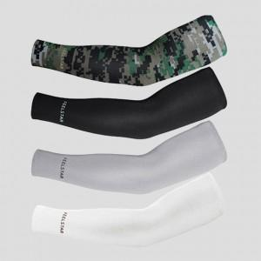

【상세/제작정보】 | 스티커제작비,부착비별도문의

【인쇄/포장옵션】 | 실크 / 개별지퍼백

【공급단가】 | 수량 | 500~ | 1,000~ | 3,000~ | 5,000~ | 10,000~
*VAT별도 | 단가 | 820원 | 790원 | 760원 | 730원 | 700원

【상품 URL】 | http://www.easy1.co.kr/src/goods_detail.php?gdno=11330

